Marzo 2021
 |  |  | 14 de mayo de 2021

DATOS SOBRE COMPRAVENTA DE VIVIENDAS MARZO 2021
En Marzo de 2021 se han registrado en la provincia de Sevilla 2.133 contratos de compraventa de viviendas. Un 52% más que el mismo mes del año anterior, y un 23,8% más que el mes anterior

 | Compraventa de viviendas, según régimen y estado
 | ÁMBITO | MARZO 2021
 |  | TOTAL | PORCENTAJE
 | Provincia de Sevilla | 2,133
 | Vivienda Libre | 1,849 | 86.69%
 | Vivienda Protegida | 284 | 13.31%
 | Vivienda Nueva | 543 | 25.46%
 | Vivienda Usada | 1,590 | 74.54%
 | Andalucía | 9,043
 | V. Libre | 8,149 | 90.11%
 | V. Protegida | 894 | 9.89%
 | V. Nueva | 2,088 | 23.09%
 | V. Usada | 6,955 | 76.91%
 | España | 47,332
 | V. Libre | 43,234 | 91.34%
 | V. Protegida | 4,098 | 8.66%
 | V. Nueva | 10,149 | 21.44%
 | V. Usada | 37,183 | 78.56%

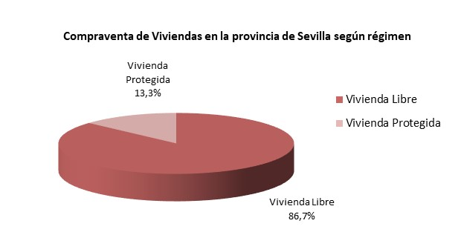

Compraventa de Viviendas en la provincia de Sevilla según estado
Vivienda Nueva | 543 | 25.46%
Vivienda Usada | 1,590 | 74.54%

 | Fuente: Instituto Nacional de Estadística

